Sheet1
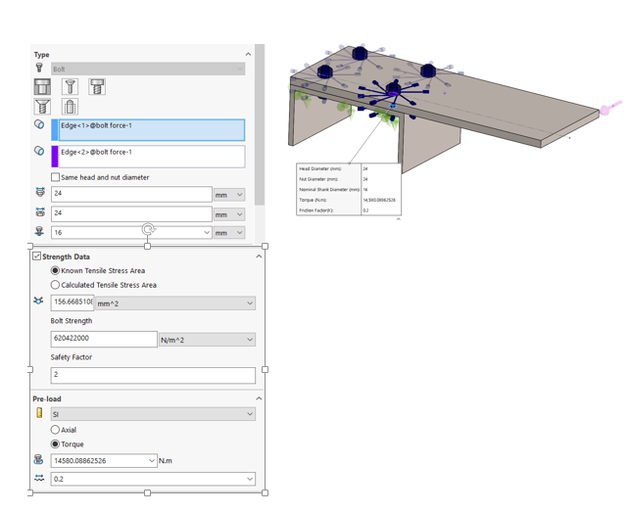
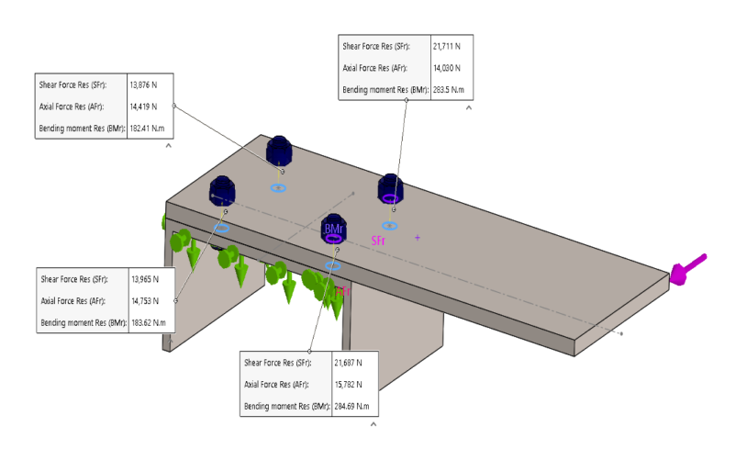
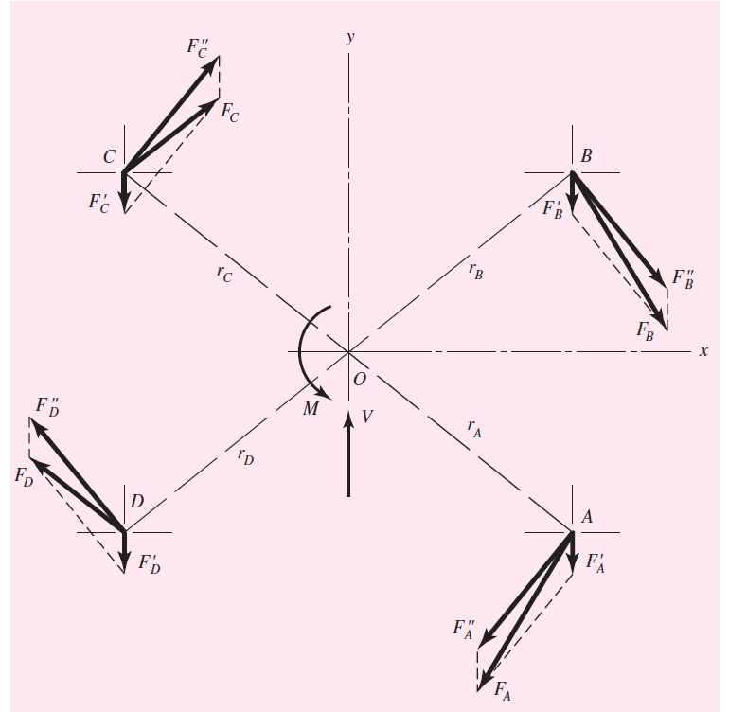
Une barre d'acier rectangulaire de 15 x 200 mm en porte-à-faux à un profilé en acier de 250 mm à l'aide de quatre boulons bien ajustés situés en A, B, C et D. Pour une charge de F = 16 kN, trouver :
 | Paramétrage du problème (dimensionnement) |  |  |  |  |  | Prédimensionnement |  |  |  |  | Analyse statique du modèle étudié:
(a) La charge résultante sur chaque boulon |  |  |  | unités |  |  |  |  | unités
(b) La contrainte de cisaillement maximale dans chaque boulon | Effort mécanique orienté Axe Y | F | 16000 | N |  |  | F | 16000 | N
(c) La contrainte d'appui maximale | Bras de levier /Centre de gravité O | d | 425 | mm |  |  | d | 425 | mm
(d) La contrainte de flexion critique dans la barre | Pas de la matrice Axe X | Xp | 75 | mm |  |  | Xp | 93 | mm
 | Pas de la matrice Axe Y | Yp | 60 | mm |  |  | Yp | 68 | mm
 | Calcul du moment | M | 6800000 | N.mm | 6800 | KN.mm | M | 6800000 | N.mm | 6800 | KN.mm
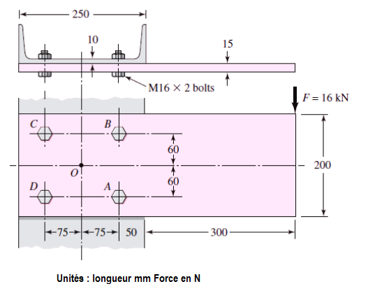
 | Calcul du rayon (Axe de la vis/ point O) | r | 96.046863561 | mm |  |  | r | 115.20850663 | mm
 | (relation Pythagore)
 | La charge de cisaillement primaire | Tau | 4000 | N | 4 | KN | Tau | 4000 | N | 4 | KN
 | Nombre de boulons | Nb | 4 |  |  |  | Nb | 4
 | La charge de cisaillement primaire | Tau' | 17699.693014 | N | 17.699693014 | KN | Tau' | 14755.854839 | N | 14.755854839 | KN
 | Effort Résultant Fa | Fa | 18.14605006 | Nok |  |  | Fa | 15.288402533 | Nok
 | par méthode parallélogramme CAO Solidworks | Fa | 21000 | N |  |  | Fa |  | N
 | Les boulons A et B sont critiques car ils supportent le plus grand cisaillement chargé. Ce cisaillement agit-il sur la partie filetée du boulon, ou sur
 | Vis utilisée pour l'assemblage | M | 16 | mm |  |  | M | 20 | mm
 | Noyau de la vis | d3 | 13.5464 |  |  |  | d3 | 16.933
 | Pas de la vis | pas | 2 | mm |  |  | pas | 2.5 | mm
 | Section cisaillée | Sc | 144.12445303 | mm² |  |  | Sc | 225.19445786 | mm²
 |  | Fc | 14800 | N |  |  | Fc |  | N

 | la contrainte est due à la pression du boulon
 | contre l'âme du canal. Le la surface d'appui est
 | Ab = td = 10(16) = 160 mm²
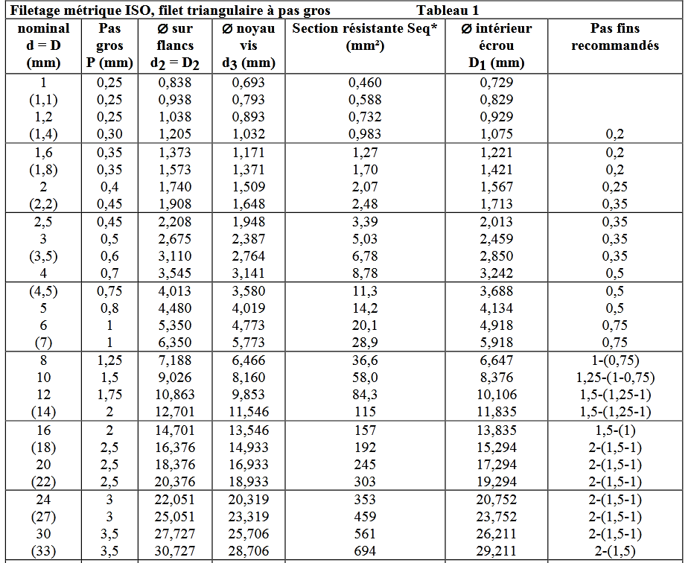
 | Epaisseur de l'ame | t | 10 |  |  |  | t | 10
 | diamètre de l'alésage | da | 16.5 |  |  |  | da | 20.5
Rappel sur la distribution des efforts: | Section comprimée(-) | Scc | 165 | mm² |  |  | Scc | 205 | mm²
Le point O, le centre de gravité du groupe de boulons, est trouvé par symétrie. | Sigma | σ | -127.27272727 | N/mm² |  |  | σ | 0 | N/mm²
Si un diagramme de corps libre de la poutre a été construit, le cisaillement | La contrainte de flexion critique dans la barre est
la réaction V passeront par O et au moment où les réactions M passeront | supposée se produire dans un section parallèle
sur O. Ces réactions sont : | à l'axe y et passant par les boulons A et B.
 | le moment fléchissant est | Mf | 5600000 | N.mm |  |  | Mf | 5600000 | N.mm
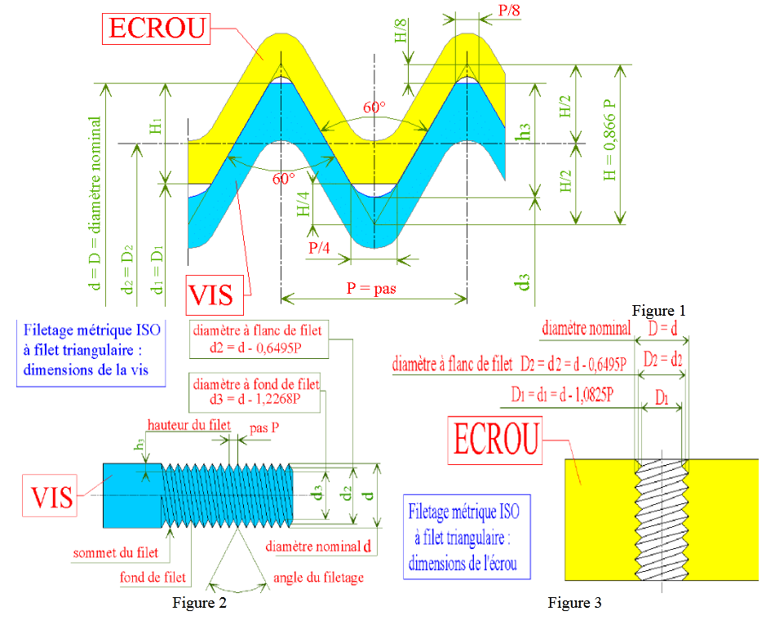
 | Bras de levier / vis A et B | bl | 350 | mm |  |  | bl | 350 | mm

 | Inertie de la barre | Ib | 10000000 | mm^4 | 1000 | cm^4 | Ib | 10000000 | mm^4 | 1000 | cm^4
 | base | b | 15 |  |  |  | b | 15
 | hauteur | h | 200 |  |  |  | h | 200

 | Inertie creuse des alésage | Ia | 4640.625 | mm^4 | 0.4640625 | cm^4 | Ia | 5765.625 | mm^4 | 0.5765625 | cm^4
 | base | b | 16.5 | mm |  |  | b | 20.5 | mm
 | hauteur | h | 15 | mm |  |  | h | 15 | mm
 | Distance position Vis / cdg | Yp | 60 | mm |  |  | Yp | 68 | mm

 | Inertie globale | Ig | 8802718.75 | mm^4 | 880.271875 | cm^4 | Ig | 8092628.75 | mm^4 | 809.262875 | cm^4

 |  | σ | 63.616709326 | N/mm² |  |  | σ | 69.198775491 | N/mm²

 | Ici, le moment autour de l'axe neutre est M, la distance perpendiculaire de la fibre la plus externe à l'axe neutre est c, et le moment d'inertie est I.

 | Déterminons c | c | 100 | mm |  |  | c | 100 | mm

 | Après avoir calculé l'emplacement de l'axe neutre
 | à partir du bas de la poutre, la valeur de c peut
 | être calculée en soustrayant l'emplacement de
 | l'axe neutre de la hauteur totale de la poutre.
 | Ici, la valeur de c est la distance maximale entre
 | l'axe neutre et la fibre la plus à l'extérieur du
 | faisceau. Si l'emplacement de l'axe neutre est
 | calculé à partir du haut de la poutre, il est alors
 | égal à c à la place.

 | Validation par simulation

